2.クラス構成図
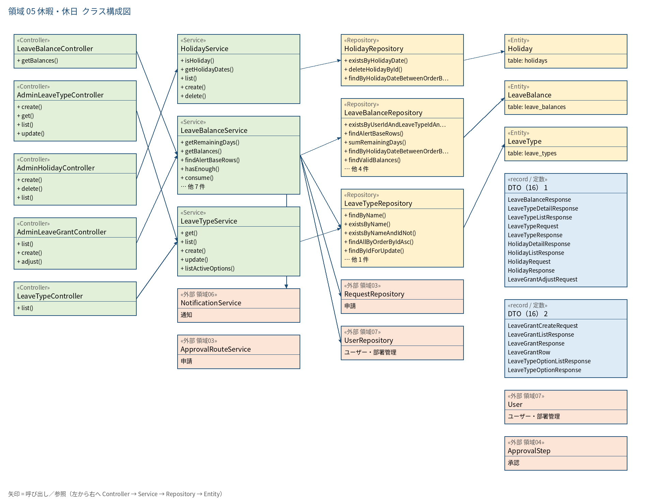
2.1 クラス構成図（矢印 = 呼び出し／参照。橙 = 他領域の外部クラス、緑 = 業務クラス、黄 = Repository/Entity、青 = DTO、灰 = 共通部品）

